상품제안서
데이케어 제로 생분해물티슈15매(40gsm)/ 10매(40gsm) | 상품코드: F10703

 |  |  |  |  |  |  | 02-412-0044 | www.easy1.co.kr
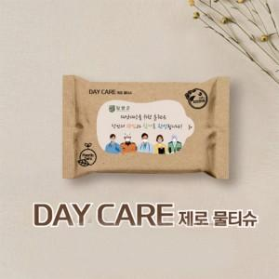

【상세/제작정보】 | 천단위로만 주문 가능합니다.

【인쇄/포장옵션】 | 스티커 / 포장불가능

【공급단가】 | 수량 | 1,000~ | 2,000~ | 3,000~ | 5,000~ | 10,000~
*VAT별도 | 15매 | 440원 | 420원 | 410원 | 390원 | 380원
 | 10매 | 340원 | 330원 | 320원 | 310원 | 290원

【상품 URL】 | http://www.easy1.co.kr/src/goods_detail.php?gdno=10703

